Додаток 2_цінова пропозиція_ТЗ
 |  |  |  |  |  | Додаток № 2 до Запиту 3253ОК
 | Форма цінової пропозиції
(Назва Учасника), надає свою пропозицію щодо участі в тендері на закупівлю мережевого обладнання.
Відомості про підприємство |  | Повне найменування учасника – суб’єкта господарювання
 |  | Ідентифікаційний код за ЄДРПОУ або реєстраційний номер облікової картки платника податків
 |  | Реквізити (адреса - юридична та фактична, телефон, факс, телефон для контактів, e-mail, розрахунковий рахунок)
Відомості про особу (осіб), які уповноважені представляти інтереси Учасника |  | (Прізвище, ім’я, по батькові, посада, контактний телефон).
Доставка товару та завантажувально-розвантажувальні роботи здійснюються силами та за рахунок Постачальника. Їх вартість повинна бути включена до вартості цінової пропозиції. Поставка обладнання здійснюється однією партією.
№ п/п | Назва | Технічні характеристики та опис |  | Одиниця виміру | Кіль-ть | Ціна, за одиницю, грн | Вартість, грн. | Термін гарантії

 |  | ЗАПИТ | ПРОПОЗИЦІЯ УЧАСНИКА Вказати торговельну марку, модель, параметри, характеристики по кожному пункту |  |  | (з урахуванням всіх податків і зборів) *
ЛОТ 1
1 | Мережеве сховище Synology (RackStation RS6426xs+) | Модель процесора Intel Xeon D-1739 Архітектура процесора 64-біт Частота ЦП 3.0 (базова) / 3.5 (підвищена) GHz Механізм апаратного шифрування Системна пам'ять 16 GB DDR4 ECC RDIMM Передвстановленний модуль пам'яті 16 GB (16 GB × 1) Загальна кількість слотів для пам'ять 6 Максимальний об'єм пам'яті 96 GB (16 GB x 6) Відсіки для дисків 16 × 3,5" SATA HDD або 2,5" SATA SSD Макс. кількість відсіків для дисків з пристоями розширення 64 (RX1225RP × 4) Диск з можливістю заміни у гарячому режимі Порт RJ-45 10GbE LAN 2 Порт LAN для управління 1 Порт USB 3.2 Gen 1 2 Порт розширения 4 Тип порта росширення Mini-SAS HD Розширення PCIe 2 x Gen4 x8 slot (x8 link) Форм-фактор 3U Розмір (висота х ширина х глибина) 132.3 mm × 482 mm × 656.5 mm Вага 17.9 кг Включення/виключення живлення по розкладу Функція Wake on LAN / WAN Блок живлення/адаптер 550 ватт Вхідна напруга перемінного струму 100 V to 240 V AC Гарантія (в роках) 5 |  | шт | 1 |  | 0.00 ₴
2 | 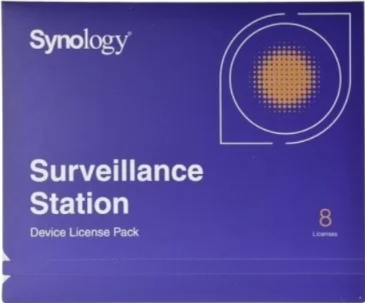 Лицензія (Synology Camera License Pack 8 cameras) | Лицензия Synology Camera License Pack на 8 камер |  | шт | 6 |  | 0.00 ₴
3 | Пам'ять Synology DDR4 Memory Module (D4ER02-16G) | Тип оперативної пам'яті DDR4 ECC Registered DIMM Унікальний числовий ідентифікатор EAN: 4711174726509 Об'єм пам'яті: 16GB Гарантія, років: 5 Сумісна з моделями мережевого сховища Synology : 26 series:RS6426xs+ |  | шт | 5 |  | 0.00 ₴
4 | Жорсткий диск Synology Enterprise Series 3.5" SATA HDD (HAT5310-20T) | Об'єм терабайт: 20 Форм фактор: 3.5" Інтерфейс SATA 6 Gb/s Швидкість обертання шпинделя 7,200 rpm Максимальна швидкість передачі данних 281 MB/s Гарантія, років 5 |  | шт | 20 |  | 0.00 ₴
5 | 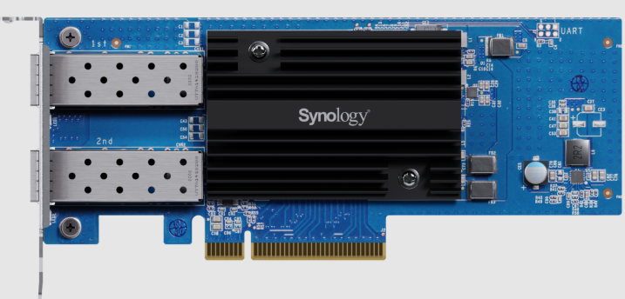 Мережева карта Synology Dual-port 25GbE SFP28 add-in card (E25G30-F2) | Інтерфейс PCIe 3.0 x8 Форм фактор Low Profile and Full Height Розмір (висота x ширина x глибина) 69 mm x 168 mm x 17.3 mm Гарантія, років 5 IEEE специфікація: IEEE 802.3ad Link Aggregation IEEE 802.3ae 10Gbps Ethernet IEEE 802.3by 25Gbps Ethernet Швидкість передачі даних 25 Gbps/10 Gbps Підтримувані функції: TCP Segmentation Offload (TSO) Receive Side Scaling (RSS) Generic Segmentation Offload (GSO) 1.5 - 9 KB Jumbo Frame TCP/UDP Checksum Offload Transmit side scaling (TSS) SR-IOV Large receive offload (LRO) Сумісна з моделями мережевого сховища Synology : 26 series:RS6426xs+ |  | шт | 1 |  | 0.00 ₴
6 | 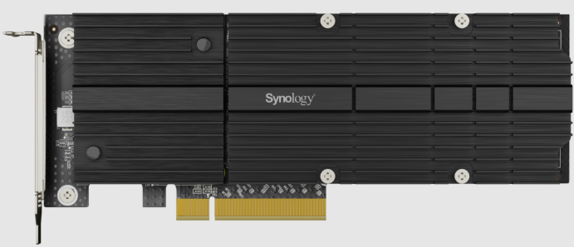 Адаптер для жорсткого диска Synology Dual-slot M.2 SSD adapter (M2D20) | Інтерфейс PCIe 3.0 x8 Формфактор Low Profile and Full Height Розмір (висота x ширина x глибина) 71.75 mm x 181.9 mm x 15.8 mm Гарантія, років 5 Інтерфейс для жорсткого диска: PCIe NVMe Форм фактор для жорсткого диска 22110 / 2280 Тип конектора для жорсткого диска M-key, 2 Slots Сумісна з моделями жорского диска Synology : SNV5420-400G Сумісна з моделями мережевого сховища Synology : 26 series:RS6426xs+ |  | шт | 1 |  | 0.00 ₴
7 | Жорсткий диск Synology SSD M.2 NVMe SSD (SNV5420-400G) | Об'ем пам'яті 400 GB Форм фактор M.2 2280 Інтерфейс NVMe PCIe 3.0 x4 Гарантія, років 5 Сумісність з M.2 SSD адаптером M2D20 |  | шт | 2 |  | 0.00 ₴
8 | Комплект кріплення (Synology Rail Kit RKS-02) | Код виробника RKS-02 Гарантія 1 рік Сумісність з Synology RackStation RS6426xs+ |  | шт | 1 |  | 0.00 ₴
Вартість всього по ЛОТ 1, грн |  |  |  |  |  | 0.00 ₴
ЛОТ 2
9 | Комутатор Unify(Ubiquiti) (WAN Switch RJ45) | EAN: 4251877203025 Тип комутатора: Керований Кількість портів Gigabit Ethernet (мідні) 1 Кількість портів 10G Ethernet (copper) ports quantity 3 Кількість кабелів живлення 2 Кількість роз'ємів живлення 2 Монтаж в стійку Так Формат 1U Комутаційна здатність 20 Gbit/s Вага та розміри Глибина 120 mm Ширина 442.4 mm Висота 43.7 mm |  | шт | 1 |  | 0.00 ₴
10 | Комутатор Unify(Ubiquiti) (USW-WAN) | Тип комутатора: Керований Кількість портів Gigabit Ethernet (мідні) 1 Кількість портів 10G SFP+ 3 Кількість кабелів живлення 2 Кількість роз'ємів живлення 2 Монтаж в стійку Так Формат 1U Комутаційна здатність 20 Gbit/s Вага та розміри Глибина 120 mm Ширина 442.4 mm Висота 43.7 mm |  | шт | 1 |  | 0.00 ₴
11 | Комутатор Unify(Ubiquiti) Enterprise Campus Aggregation (ECS-Aggregation) | EAN: 810084697139 Тип комутатора Керований Рівень свіча L2/L3 Фільтрація МАС-адрес Так Функції DHCP DHCP guarding, DHCP relay, DHCP snooping IGMP snooping Так Захист від петель Так Кількість портів QSFP28 6 Кількість портів SFP28 48 Дзеркальне відображення порта Так Об'єднання каналів Так Контроль "широковіщального шторма" Так Формат 1U Пропускна здатність 1800 Gbit/s Швидкість передачі 2300 Мп/с Комутаційна здатність 3600 Gbit/s Підтримка Jumbo Frames Так Кількість блоків живлення 2 Глибина 496 mm / Ширина 442.4 mm / Висота 43.7 mm |  | шт | 3 |  | 0.00 ₴
12 | Комутатор Unify(Ubiquiti) (Pro Max 48 PoE) | EAN: 810084692721 Тип комутатора Керований Рівень свіча L3 Підтримка Quality of Service (QoS) Так Функції DHCP DHCP guarding, DHCP relay, DHCP server, DHCPv6 snooping IGMP snooping Так Захист від петель Так Кількість портів 1GbE PoE+ 24 Кількість портів 1GbE PoE++ 8 Кількість портів 2,5GbE PoE+ 8 Кількість портів 2,5GbE PoE++ 8 Кількість портів 10Gb SFP+ 4 Підтримка управління потоками Так Дзеркальне відображення порта Так Обмеження швидкості Так Контроль "широковіщального шторма" Так Формат 1U Пропускна здатність 112 Gbit/s Швидкість передачі 167 Мп/с Комутаційна здатність 224 Gbit/s Підтримка Jumbo Frames Так Пакетна буферна пам'ять 2 MB Підтримка резервного блоку живлення (РБЖ) Так Глибина 399.6 mm Ширина 442.4 mm Висота 43.7 mm |  | шт | 2 |  | 0.00 ₴
13 | Комутатор Unify(Ubiquiti) (Pro Max 48) | EAN: 810084692745 Тип комутатора Керований Рівень свіча L3 Функції DHCP DHCP relay, DHCP snooping IGMP snooping Так Захист від петель Так Кількість портів 1GbE 32 Кількість портів 2,5GbE 16 Кількість портів 10Gb SFP+ 4 Підтримка управління потоками Так Дзеркальне відображення порта Так Підтримка VLAN Так Обмеження швидкості Так Контроль "широковіщального шторма" Так Монтаж в стійку Так Формат 1U Пропускна здатність 112 Gbit/s Швидкість передачі 166,656 Мп/с Комутаційна здатність 224 Gbit/s Статична маршрутизація Так Підтримка Jumbo Frames Так Глибина 325 mm Ширина 442.4 mm Висота 43.7 mm |  | шт | 2 |  | 0.00 ₴
14 | Комутатор Unify(Ubiquiti) (Pro Max 24 PoE) | EAN: 810084692714 Тип комутатора Керований Рівень свіча L3 Кількість портів 1GbE PoE+ 8 Кількість портів 1GbE PoE++ 8 Кількість портів 2,5GbE PoE++ 8 Кількість портів 10Gb SFP+ 2 Підтримка VLAN Так Монтаж в стійку Так Пропускна здатність 56 Gbit/s Комутаційна здатність 112 Gbit/s Глибина 325 mm Ширина 442.4 mm Висота 43.7 mm |  | шт | 1 |  | 0.00 ₴
15 | Система резерного живленння Unify(Ubiquiti) (USP-RPS) | EAN: 817882029186 Форм-фактор 1U Глибина 325.6 mm Ширина 442.4 mmВисота 43.7 mm Кількість портів 1GbE 1 Кількість портів RPS DC 6 Максимальний вихідний струм через RPS: 52V - 11.54A (600W), 11.5V - 30.44A (350W) |  | шт | 1 |  | 0.00 ₴
16 |  Точка доступа Unify(Ubiquiti) (U7-PRO) | WiFi стандарт WiFi7 Порт 2.5 Гбіт/с Частота роботи Wi-Fi 2.4 ГГц, 5.0 ГГц, 6 ГГц Кількість портів RJ45 1 Макс. швидкість Wi-Fi 5765Mb/s Стандарти Wi-Fi: Wi-Fi 7 (802.11be) 2.4 ГГц - 4 dBi 5 ГГц - 6 dBi 6 ГГц - 5.8 dBi Стандарт PoE PoE+ PoE 44...57 В Споживана потужність 21 Вт Розміри 206 × 206 × 46 мм Бездротова безпека: WPA-PSK, WPA-Enterprise (WPA/WPA2/WPA3/PPSK) Одночасних клієнтів: 300+ |  | шт | 30 |  | 0.00 ₴
17 | Кабель rj45 10 GbE 0,3 метра Unify(Ubiquiti) (UACC-Cable-Patch-EL-0.3M-W) | EAN 810084695630 Тип Роз'єму RJ-45 Підтримувана швидкість передачі 10 Gigabit Підтримуваний тип Power over Ethernet PoE+++ Стандарт кабелю Cat6 Стандарт TIA/EIA-568-B.2 ISO/IEC 11801 Довжина кабеля 0.3 метра |  | шт | 4 |  | 0.00 ₴
18 | Кабель rj45 10 GbE 1 метр Unify(Ubiquiti) (UACC-Cable-Patch-EL-1M-W) | EAN: 810084695661 Тип Роз'єму RJ-45 Підтримувана швидкість передачі 10 Gigabit Підтримуваний тип Power over Ethernet PoE+++ Стандарт кабелю Cat6 Стандарт TIA/EIA-568-B.2 ISO/IEC 11801 Довжина кабеля 1 метр |  | шт | 30 |  | 0.00 ₴
19 | Кабель rj45 10 GbE 2 метра Unify(Ubiquiti) (UACC-Cable-Patch-EL-2M-W) | EAN: 810084695692 Тип Роз'єму RJ-45 Підтримувана швидкість передачі 10 Gigabit Підтримуваний тип Power over Ethernet PoE+++ Стандарт кабелю Cat6 Стандарт TIA/EIA-568-B.2 ISO/IEC 11801 Довжина кабеля 2 метра |  | шт | 1 |  | 0.00 ₴
20 | Кабель sfp 100 GbE 0,5 метр Unify(Ubiquiti) (UACC-DAC-QSFP28-0.5M) | EAN: 810084690031 Тип Роз'єму QSFP28 Підтримувана швидкість передачі 100 Gigabit Довжина кабеля 0,5 метра |  | шт | 2 |  | 0.00 ₴
21 | Кабель sfp 10 GbE 0,3 метра Unify(Ubiquiti) (UACC-Uplink-SFP28-0.3M) | EAN: 4251877123255 Тип Роз'єму SFP28 Підтримувана швидкість передачі 25 Gigabit Довжина кабеля 0,3 метра |  | шт | 9 |  | 0.00 ₴
22 | Кабель sfp 10 GbE 3 метра Unify(Ubiquiti) (UACC-Uplink-SFP28-3M) | EAN: 810084693438 Тип Роз'єму SFP28 Підтримувана швидкість передачі 25 Gigabit Довжина кабеля 3 метра |  | шт | 2 |  | 0.00 ₴
23 | Кабель usp Unify(Ubiquiti) (USP-Cable) | EAN: 0810010071026 Тип Роз'єму RPS Довжина кабеля 1,5 метра Сумісність з USP-RPS |  | шт | 5 |  | 0.00 ₴
Вартість всього по ЛОТ 2, грн |  |  |  |  |  | 0.00 ₴
ЛОТ 3
24 | Фильтр мережевий 19” на 8 розеток (Kingda KD-IEC1008WKPB19A-C14) | Конструкція 19" Кількість розеток 8 Вимикач Немає Матеріал корпусу Метал Висота 1U Тип розетки IEC Тип кабелю С13-С14 |  | шт | 2 |  | 0.00 ₴
25 | Блок розеток 19" 1U, 8xSchuko, 16A, 250V, вилка Schuko Digitus (DN-95401) | Конструкція 19" Тип розетки Schuko Кількість розеток 8 Довжина кабеля 2м Висота, U 1 Виключатель Без виключателя |  | шт | 1 |  | 0.00 ₴
26 | Джерело безперебійного живлення APC Smart-UPS SRT 3000VA RM (SRT3000RMXLI-NC) | Тип архітектури безперервної дії (On-Line) Тип виконання у стійку Інтерфейси RJ-45, SmartSlot, USB Акумуляторна батарея вбудована Напруга акумуляторної батареї 96В (≈88–109В) Форма вихідної напруги правильна синусоїда Акумуляторна батарея свинцево-кислотна батарея; термін служби батареї: 3…5 років Тип вихідної сполуки: 8 IEC 60320 C13, 2 IEC Jumpers, 2 IEC 60320 C19; Тип вхідного з'єднання: BS1363A, IEC 60320 C20, Schuko CEE 7/EU1-16P; Межі вхідної напруги: 100...275 В регульований (для половинного навантаження) Номінальна потужність: 2700 Вт (3000 ВА) Аварійне відключення живлення (EPO) – з'єднання NC; Ступінь захисту - IP20 Гарантія 24 місяці офіційної гарантії від виробника |  | шт | 1 |  | 0.00 ₴
Вартість всього по ЛОТ 3, грн |  |  |  |  |  | 0.00
* Товариство Червоного Хреста України є громадською неприбутковою організацією і просить надати максимальні знижки на товар, вказаний у ціновій пропозиції.
** Закупівля відбувається окремими лотами

Умови оплати: _________________________________ (обов'язково прописати)
Термін доставки з дати підписання договору: __________________ (календарних днів, обов'язково прописати)

Примітка: вартість одиниці продукції та загальну вартість пропозиції потрібно заповнювати у гривнях, зазначаючи цифрове значення, яке має не більше двох знаків після коми.
Ми погоджуємось, що всі витрати, пов’язані з доставкою товару, завантажувально-розвантажувальними роботами, здійснюються за рахунок Постачальника за адресою - м. Київ, вул. Ділова 3.
Ми ознайомлені та погоджуємося з Умовами типового Договору ТЧХУ (Додаток №3 до Запиту).
Ми погоджуємося з умовами, що Замовник має право розділити дану закупівлю між декількома постачальниками за умови наявності більш вигідних умов на різні позиції.
Ми погоджуємося з умовами, що Ви можете відхилити нашу чи всі надані пропозиції, та розуміємо, що Ви не обмежені у прийнятті будь-якої іншої пропозиції з більш вигідними для Вас умовами.
Ми погоджуємось зафіксувати цінову пропозицію протягом 90 календарних днів з моменту подачі
Подаючи свою пропозицію ми підтверджуємо повну комплектацію та відповідність умовам зазначеним в Запиті.
Учасник повинен надати цінову пропозицію, підписану уповноваженою особою Учасника (та, за наявності, скріплену печаткою), а також її електронну версію у форматі Microsoft Excel (*.xlsx) із заповненням усієї інформації, передбаченої формою. Інформація, зазначена у файлі Excel, повинна повністю відповідати інформації, зазначеній у підписаній ціновій пропозиції.

 |  | Керівник організації/ФОП:____________________________ ( ____________________)
 |  | МП підпис ПІБ

